상품제안서
아이리버 듀얼 스팀맨 스윙 1L 초음파 무선 가습기 MH-150W | 상품코드: F32270

 |  |  |  |  |  |  | 02-412-0044 | www.easy1.co.kr
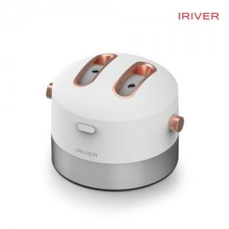

【상세/제작정보】

【인쇄/포장옵션】 | 레이저 / 포장지포장

【공급단가】 | 수량 | 50~ | 100~ | 500~ | 1,000~ | 2,000~
*VAT별도 | 단가 | 15,000원 | 14,750원 | 14,370원 | 14,120원 | 13,750원

【상품 URL】 | https://dev.easy1.co.kr:443/src/goods_detail.php?gdno=32270

